結合試験_エビデンス
結合試験 エビデンス |  | システムID |  | 改訂日 | 2024-10-24 | No.
 |  | システム名称 | 電子商取引システム | 改訂者 | 馬嶋航大

項番 | 画面

1 | 前画面

 | 次画面

2 | 前画面

 | 次画面
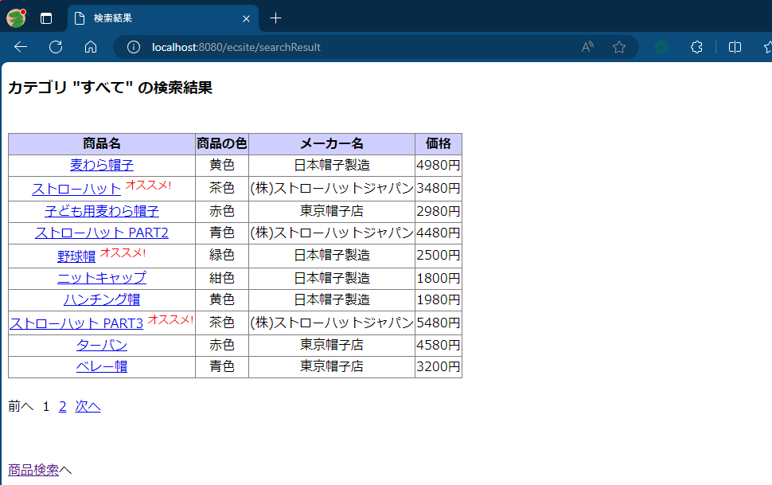

3 | 前画面

 | 次画面
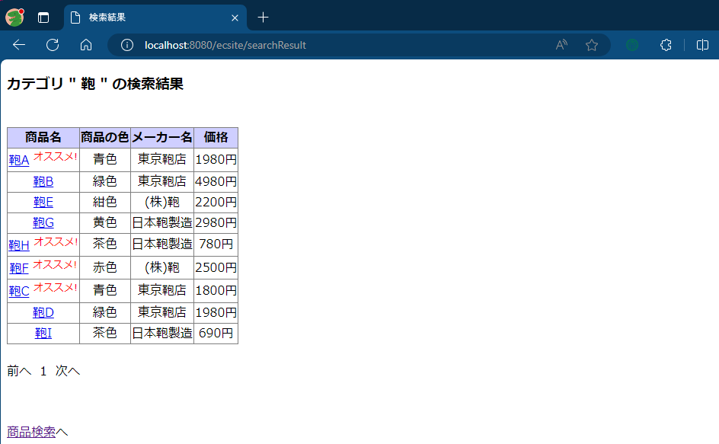

4 | 前画面

 | 次画面

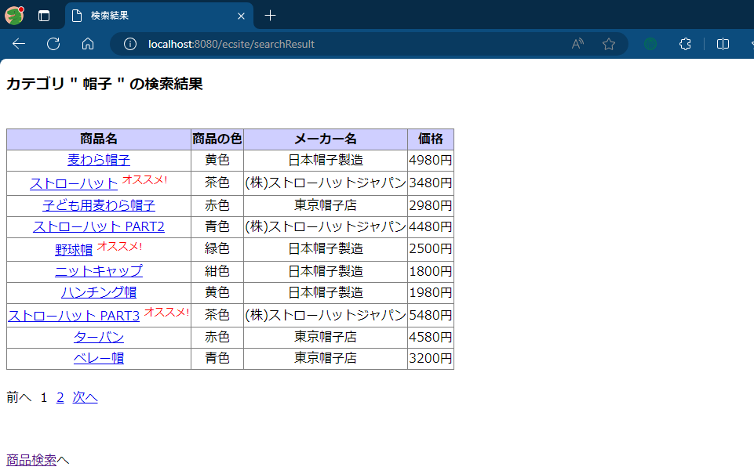

5 | 前画面
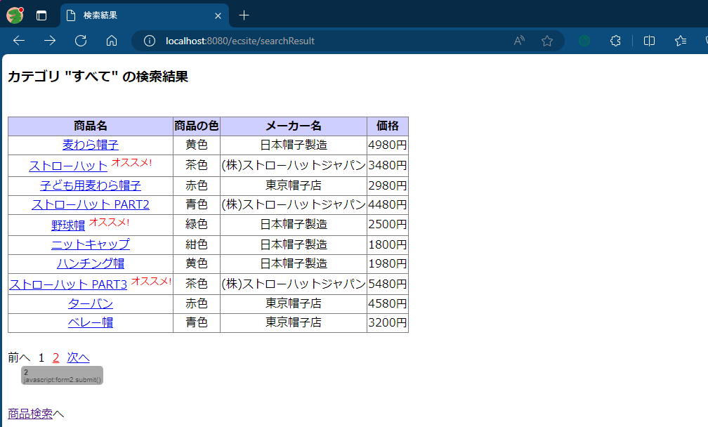

 | 次画面
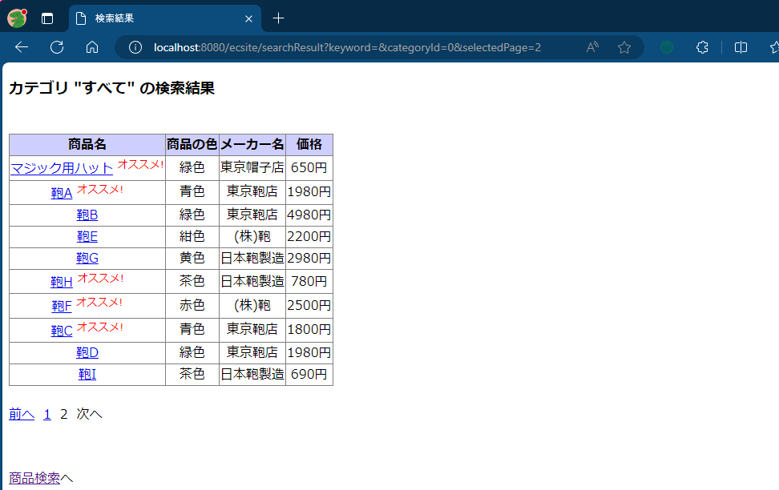

6 | 前画面
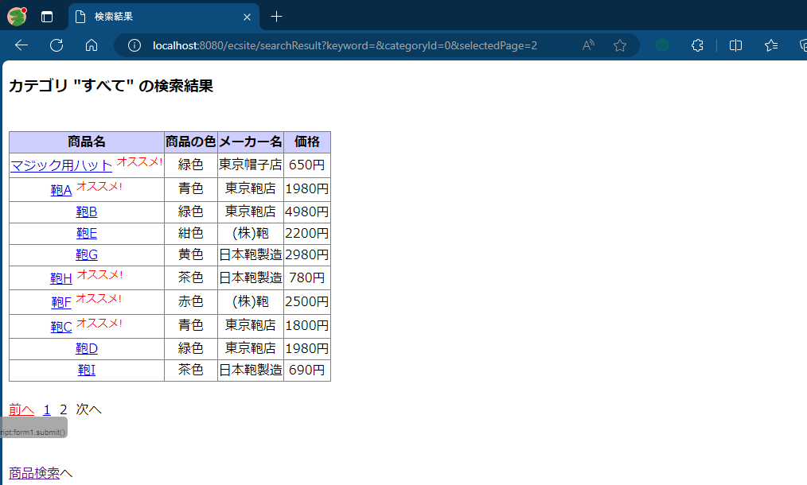

 | 次画面
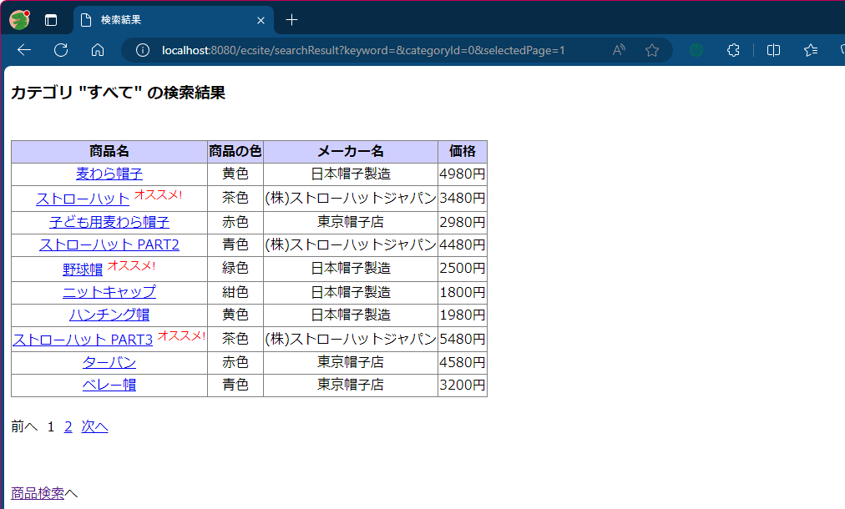

7 | 前画面
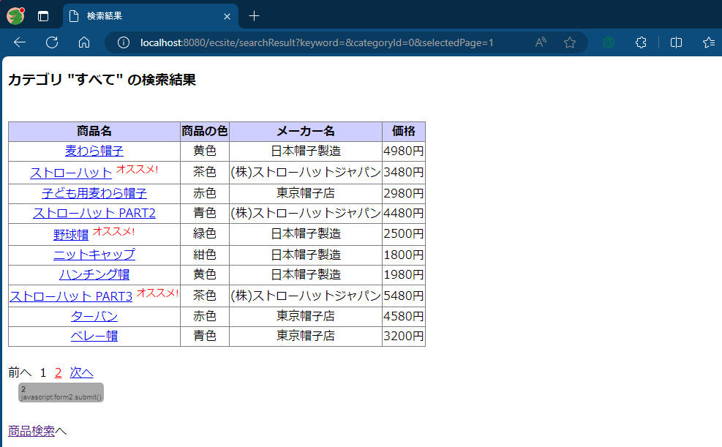

 | 次画面


8 | 前画面
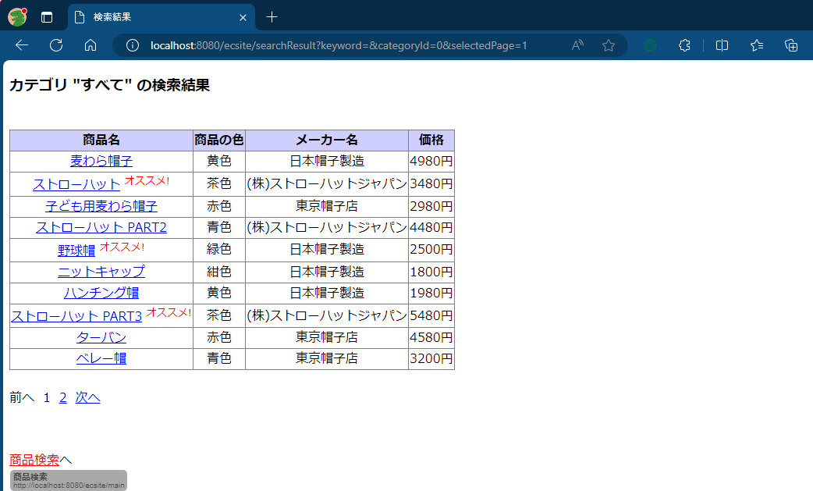

 | 次画面

